상품제안서
스트레이트텀블러+카프리우산세트 | 상품코드: F30871

 |  |  |  |  |  |  | 02-412-0044 | www.easy1.co.kr
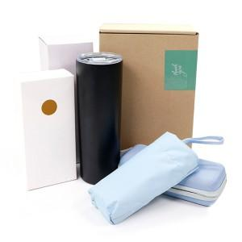

【상세/제작정보】 | <p>＊인쇄사이즈 : 텀블러 23*60mm 손잡이 30*15mm 파우치-레이저인쇄(40*50mm이내) 이상은추가금액있음 (블랙 인쇄불가)</p><p>** 100개 미만주문시 고객센터 02-412-0044 로 문의 부탁드립니다!!</p><p>** 주문전 재고확인 필수입니다!!</p><p>** 배송비- 한박스 22개 / 5000원별도 무료배송</p><p>&nbsp;</p>

【인쇄/포장옵션】 | 레이저 / 포장지포장

【공급단가】 | 수량 | 50~ | 100~ | 200~ | 300~ | 500~
*VAT별도 | 단가 | 12,700원 | 12,200원 | 12,000원 | 11,700원 | 11,500원

【상품 URL】 | https://dev.easy1.co.kr:443/src/goods_detail.php?gdno=30871

